Sheet1
Scene No. | 0
Quest Title | 梦的解析
Quest Log | 找白借书
Map No. | 22
 | 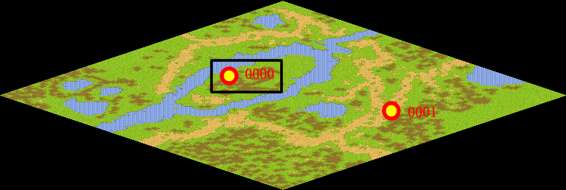
NPC No. | 0
Condition | lv>0
Dialog | 心理学是很博大精深的，我要借几本书好好学习。你能帮我借一本书吗？书名叫做《梦的解析》。
Select | 1：接受，2：不接受
Result | 1 : Scene 0001, 2 : 关闭对话框

ScriptFile | Qlog-0089-000.scr
 | Q0000-0089-000.scr

